Sheet1
 | Menu

 |  |  | Coffee
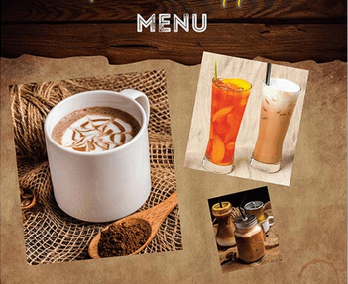
 |  | Cà phê đá |  | … | 15. 000
 |  | Cà phê sữa đá |  | … | 20. 000
 |  | Ca cao |  | … | 25. 000
 |  | Ca cao sữa |  | … | 30. 000
 |  | Bạc xỉu |  | … | 25. 000

 |  |  | Trà
 |  | Trà chanh |  | … | 20. 000
 |  | Trà đào |  | .. | 20. 000
SĐT: 0909286844 |  | Trà lipton đá |  | … | 20. 000
 |  | Trà lipton nóng |  | … | 20. 000
 |  | Trà xanh nóng |  | … | 20. 000
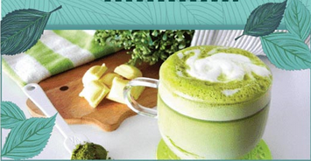
 |  |  | Sinh tố
 |  | Sinh tố bơ |  | … | 30. 000
 |  | Sinh tố dâu |  | … | 30. 000
 |  | Sinh tố mãng cầu |  | … | 30. 000
 |  | Sinh tố sapo |  | … | 30. 000

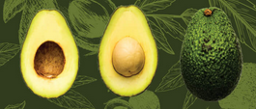
 |  | Thức uống khác
 |  | Sữa tươi đá |  | … | 20. 000
 |  | Đá mơ |  | … | 20. 000
 |  | Đá chanh |  | … | 20. 000
 |  | Rau má |  | … | 20. 000
 |  | Bơ dầm |  | … | 30. 000
 |  | Dừa tươi |  | … | 25. 000
 |  | Cam vắt |  | … | 25. 000
 |  | Chanh dây |  | … | 25. 000
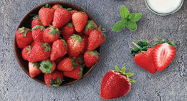
 |  | Yaourt Đá |  | … | 20. 000
 |  | Yaourt hũ |  | … | 10. 000
 |  | Nước ngọt |  | … | 15. 000
 |  | Bò cụng |  | … | 20. 000
 |  | Nước suối |  | … | 10. 000
 |  | Mèo |  | … | 25. 000
 |  |  | Thuốc
 |  | 333 số |  | … | 35. 000
 |  | Mèo |  | … | 25. 000
 |  | Khăn lạnh |  | … | 2. 000

 |  |  | Kính mời!

